Cover


Typ dokumentu | Plik z danymi roku bazowego

Cel powstania | Wprowadzenie topologii i danych dla popytu

Data powstania | 2023-06-01

Ostatnia aktualizacja | 2023-12-29

Autor(zy) | Artur Wyrwa
 | Maciej Raczyński

Osoba kontaktowa | Artur Wyrwa
 | awyrwa@agh.edu.pl

ELC_DEMAND
Popyt na enegię | Energy demand |  |  |  | Po 21 prognoza w scenariuszu

~FI_T:DEMAND |  |  |  |  |  |  |  |  |  | BEZP
CommName | Region | 2020 | 2021 | 2025 | 2030 | 2035 | 2040 | 2045 | 2050 | 2023 | 2025 | 2030 | 2035 | 2040 | 2045 | 2050
* | Region | PJ | PJ | PJ | PJ | PJ | PJ | PJ | PJ | 162.943679 | 166.9024 | 184.640342 | 198.906263 | 214.719401 | 227.863251 | 241.715736
ELC_FIN_CONS | PL | 562.5 | 562.5 | 617.365224 | 832.802 | 880.578 | 934.6464 | 990.725184 | 1050.168695

 |  |  |  |  |  |  |  |  |  | INTG
 |  |  |  |  |  |  |  |  |  | 2023 | 2025 | 2030 | 2035 | 2040 | 2045 | 2050
 |  |  |  |  |  |  |  |  |  | 163.650133 | 168.07985 | 189.410578 | 209.733391 | 231.33388 | 248.957851 | 267.473019
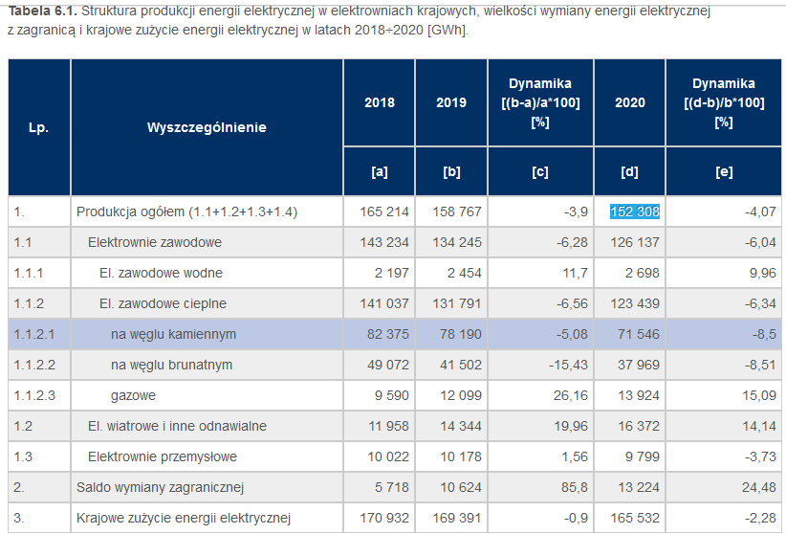
 |  |  |  |  |  |  |  |  |  |  |  |  |  |  |  |  | NOWE
 |  |  |  |  |  |  |  |  |  | poprzednio |  |  |  |  |  |  | po zmianach (na podstawie oszacowania danych z PSE 2024 do 2025 i od 30 z prognozą w PEP)
 |  |  |  |  |  |  |  |  |  | MOJE BAZOWY |  |  |  |  |  |  | NOWY BAZOWY
 |  |  |  |  |  |  |  |  |  | 2025 | 2030 | 2035 | 2040 | 2045 | 2050 |  | 2024 | 2025 | 2030 | 2035 | 2040 | 2045 | 2050
 |  |  |  |  |  |  |  |  |  | 600.84864 | 664.7052312 | 716.0625468 | 772.9898436 | 820.3077036 | 870.1766496 |  | 168.956 | 171.49 | 201.16 | 212.70 | 225.76 | 239.31 | 253.66
 |  |  |  |  |  |  |  |  |  |  |  |  |  |  |  |  | 608.2416 | 617.365224 | 724.176 | 765.72 | 812.736 | 861.50016 | 913.1901696
 |  |  |  |  |  |  |  |  |  | MOJE Wzrost POPYTU (o 15% w latach 2030-2050) |  |  |  |  |  |  |  | 617.365224 | 724.176 | 765.72 | 812.736 | 861.50016 | 913.1901696
 |  |  |  |  |  |  |  |  |  | 2025 | 2030 | 2035 | 2040 | 2045 | 2050 |  | Wzrost o 15%
 |  |  |  |  |  |  |  |  |  | 620.568 | 764.41101588 | 823.47192882 | 888.93832014 | 943.35385914 | 1000.703147 |  | 2024 | 2025 | 2030 | 2035 | 2040 | 2045 | 2050
 |  |  |  |  |  |  |  |  |  |  |  |  |  |  |  |  |  | 617.365224 | 832.8024 | 880.578 | 934.6464 | 990.725184 | 1050.168695

 |  |  | 595.9152
 |  |  | 47.6064

